zipダウンロード
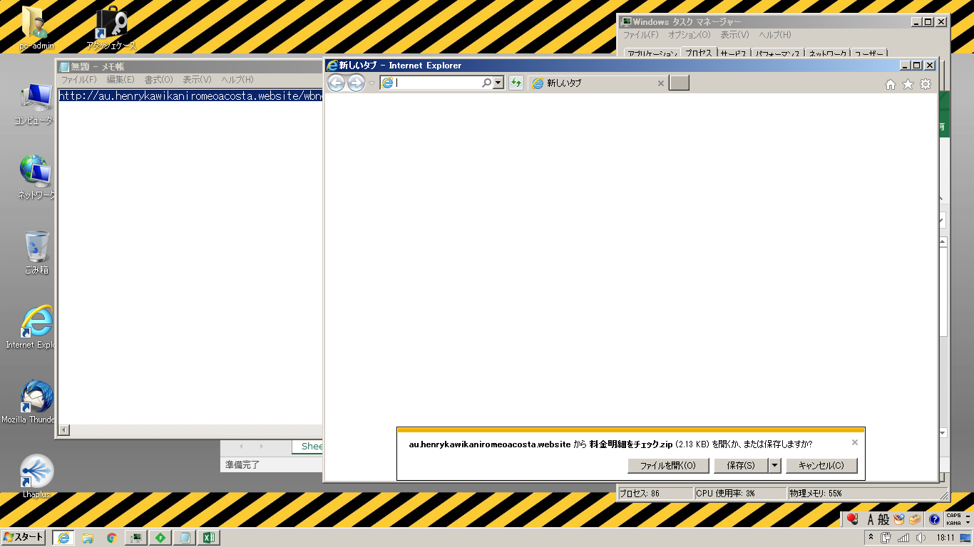

zip解凍
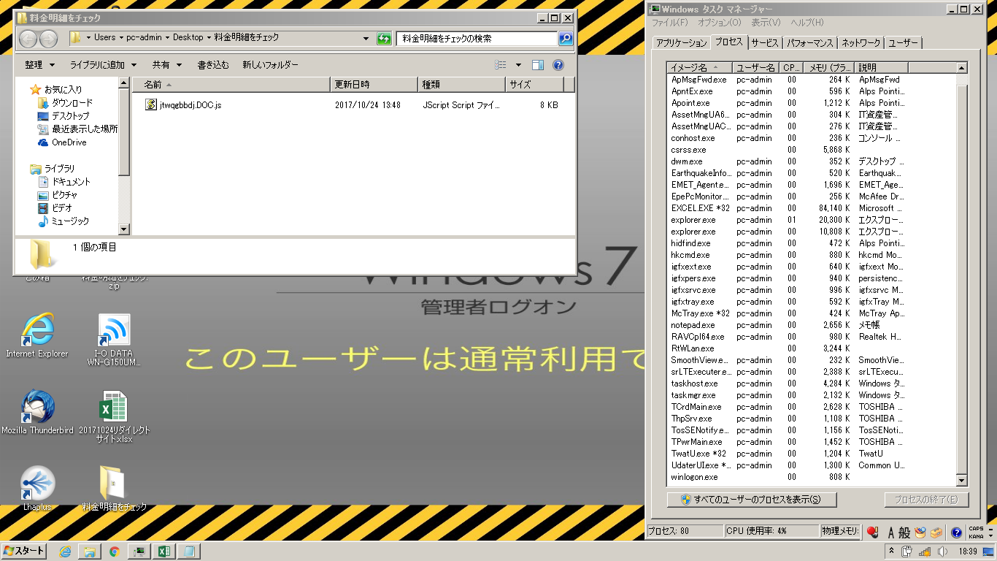

js実行後
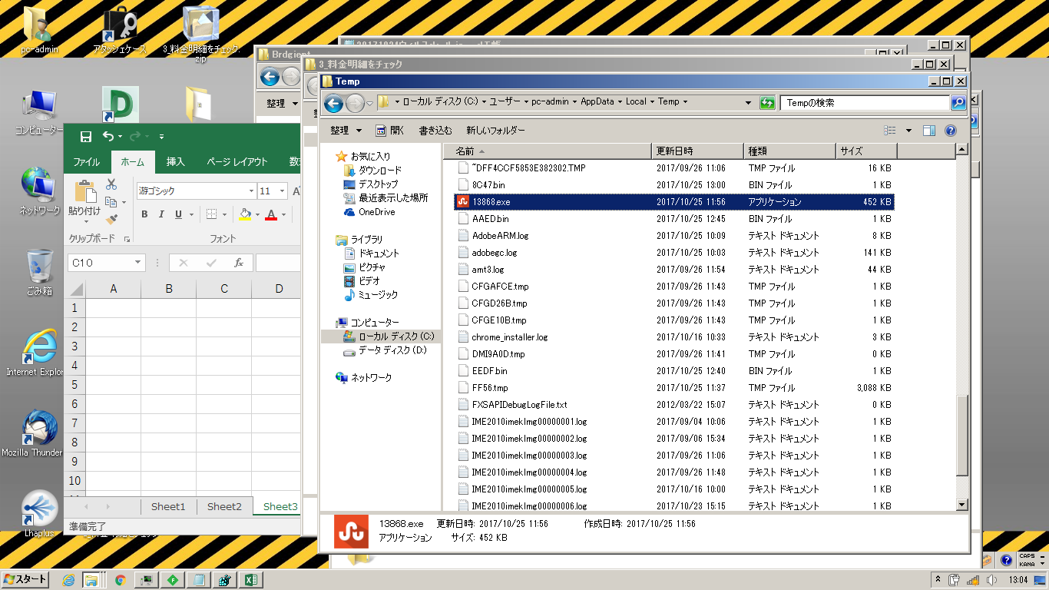

exe実行（自動実行）
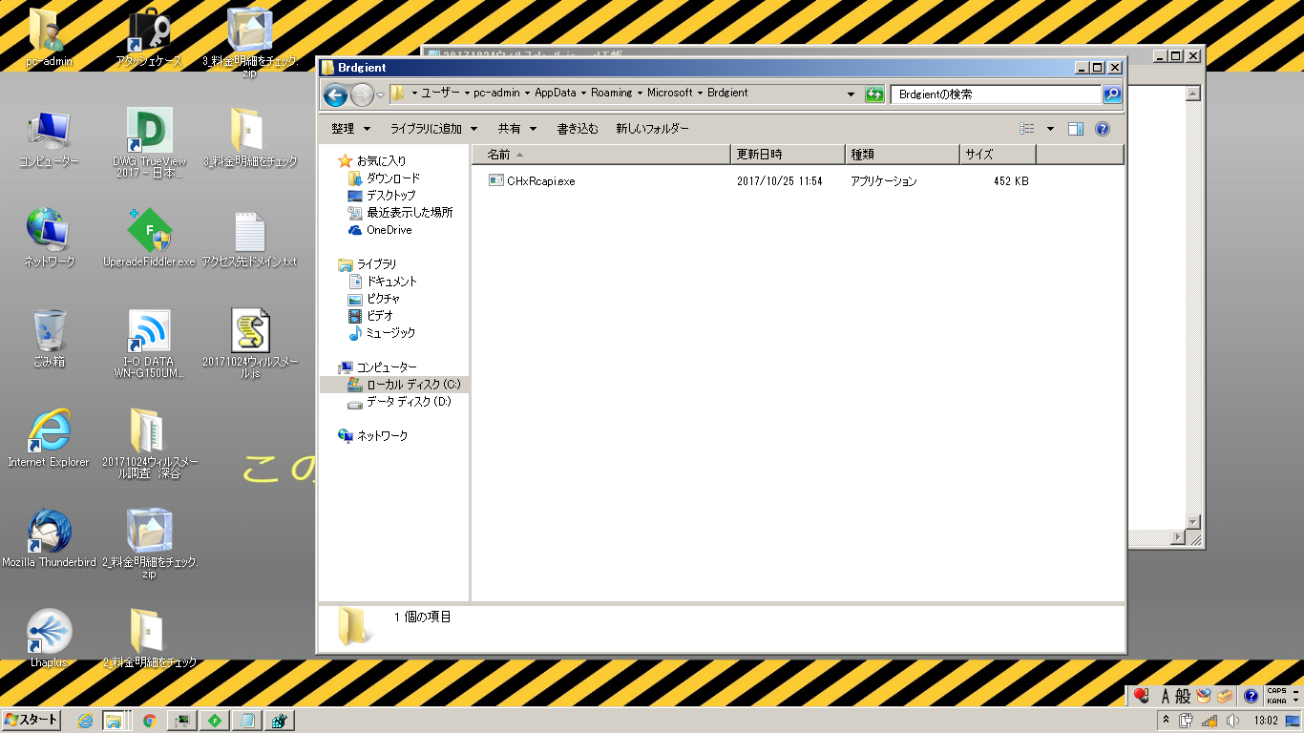

スタートアップレジストリ
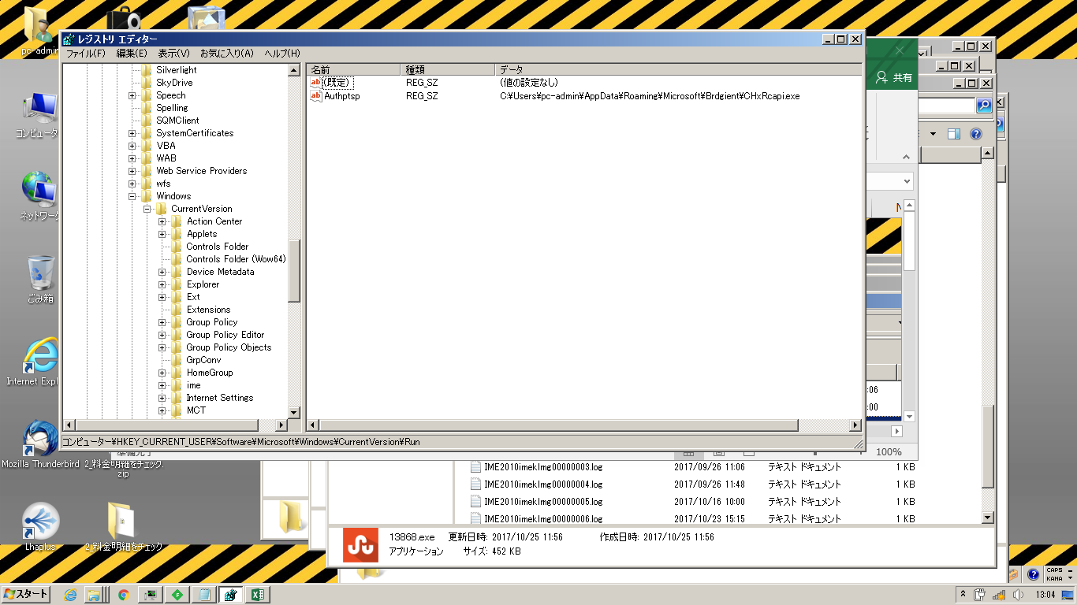

Authptsp
C:\Users\pc-admin\AppData\Roaming\Microsoft\Brdgient\CHxRcapi.exe

